Hoja 1
Sede | Hosts | Administración | Logística | Ventas | Finanzas | Marketing | Clientes | Ejecutivos | Servidores | Administrativa
Lima | 185 | 63 | 32 | 20 | 17 | 17 | 13 | 13 | 10
Piura | 180 | 61 | 31 | 19 | 17 | 17 | 13 | 13 | 10
Arequipa | 124 | 42 | 21 | 13 | 11 | 11 | 9 | 9 | 7
Cajamarca | 116 | 40 | 20 | 13 | 11 | 11 | 8 | 8 | 6
Cuzco | 110 | 37 | 19 | 12 | 10 | 10 | 8 | 8 | 6
 | 715

Hosts x1.25
Sede | Hosts | Administración | Logística | Ventas | Finanzas | Marketing | Clientes | Ejecutivos | Servidores | Administrativa
Lima | 231 | 79 | 40 | 25 | 21 | 21 | 16 | 16 | 13
Piura | 225 | 77 | 39 | 24 | 21 | 21 | 16 | 16 | 12
Arequipa | 155 | 53 | 27 | 17 | 14 | 14 | 11 | 11 | 8
Cajamarca | 145 | 49 | 25 | 16 | 13 | 13 | 10 | 10 | 8
Cuzco | 138 | 47 | 24 | 15 | 13 | 13 | 10 | 10 | 7
 | 894

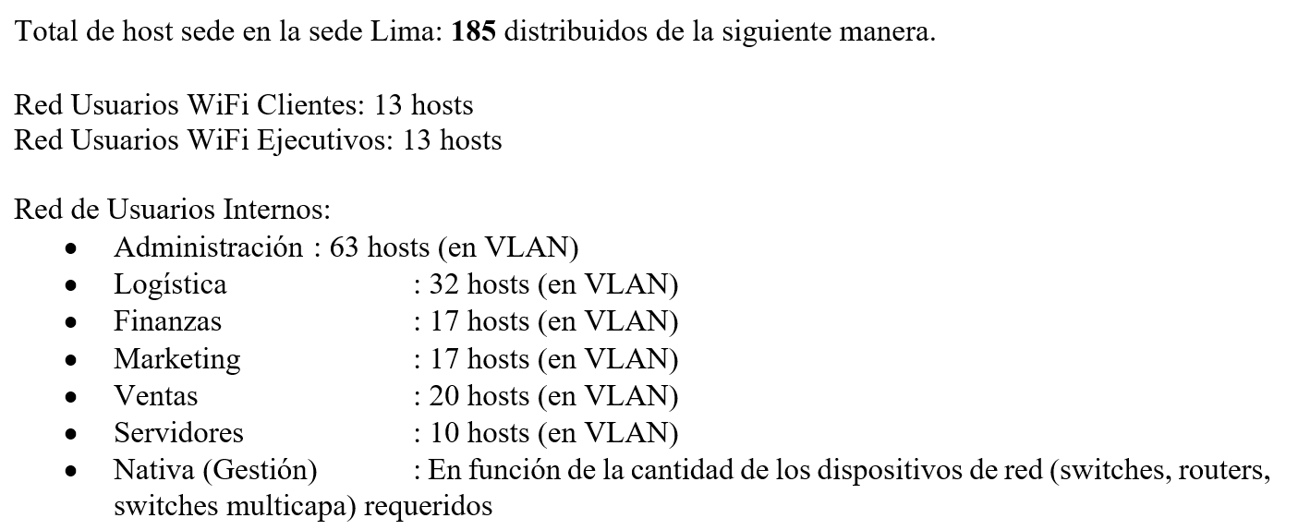
 |  |  |  |  |  |  |  |  |  | 155

